Worksheet
 | Alklima B.V.
 | Van Hennaertweg 29
 | 2952 CA Alblasserdam
 | NEDERLAND
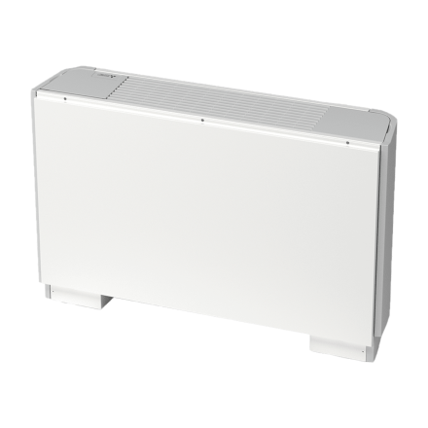
Code | PAC-BP63 VEM-E
Product | Decoratief achterpaneel tbv PFFY-P63VEM-E

Afmetingen & aansluitingen
Naam |  | Waarde | Eenheid
Hoogte |  | 641 | mm
Breedte |  | 1498 | mm

Overige gegevens
Naam |  | Waarde | Eenheid
Toebehoren |  | Ja
Onderdeel |  | Nee

